Chi tiết địa chất
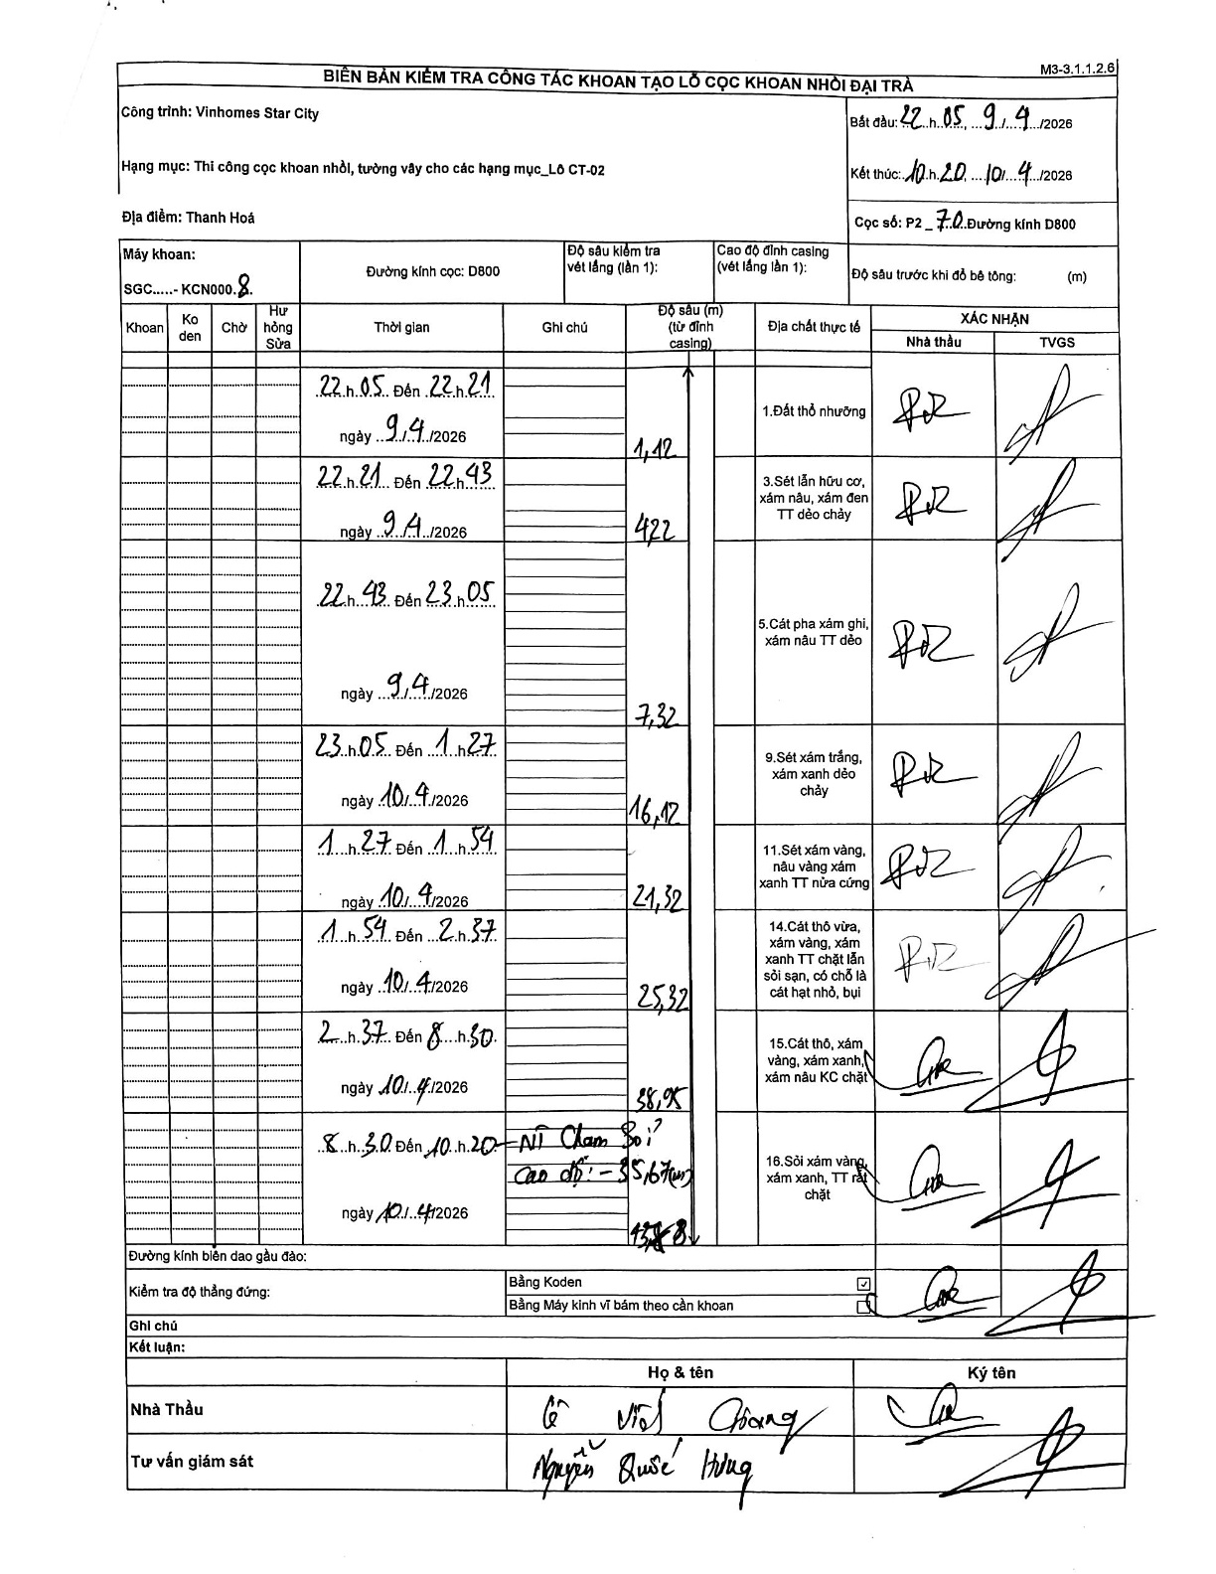
Dự án | Star City Thanh Hóa
Hạng mục | Thi công cọc khoan nhồi, tường vây cho các hạng mục_Lô CT-02
Tên bộ phận | Thi công cọc khoan nhồi
Số hiệu cọc | P2-70
Tên Máy khoan | SGC-KCN0008
Đường kính | D800
Bắt đầu thi công | 22:05 09/04/2026
Kết thúc thi công | 10:20 10/04/2026

Địa chất TT | Đường kính | Mô tả lớp thiết kế | Từ (h) | Đến (h) | Cao độ từ | Cao độ đến | T.Gian (h) | Dài (m) | V (m/h) | Ghi chú
Đất thổ nhưỡng | D800 | Đất thổ nhưỡng | 22:05 09/04/2026 | 22:21 09/04/2026 | 0 | -1.12 | 0.27 | 1.12 | 4.2
2 | D800 | Sét lẫn hữu cơ, xám nâu, xám đen TT dẻo chảy | 22:21 09/04/2026 | 22:43 09/04/2026 | -1.12 | -4.22 | 0.37 | 3.1 | 8.45
3 | D800 | Cát pha xám ghi, xám nâu TT dẻo | 22:43 09/04/2026 | 23:05 09/04/2026 | -4.22 | -7.32 | 0.37 | 3.1 | 8.45
4 | D800 | Sét xám trắng, xám xanh dẻo chảy | 23:05 09/04/2026 | 01:27 10/04/2026 | -7.32 | -16.12 | 2.37 | 8.8 | 3.72
5 | D800 | Sét xám vàng, nâu vàng xám xanh TT nửa cứng | 01:27 10/04/2026 | 01:54 10/04/2026 | -16.12 | -21.32 | 0.45 | 5.2 | 11.56
6 | D800 | Cát thô vừa, xám vàng, xám xanh TT chặt lẫn sỏi sạn, có chỗ là cát hạt nhỏ, bụi | 01:54 10/04/2026 | 02:37 10/04/2026 | -21.32 | -25.32 | 0.72 | 4 | 5.58
7 | D800 | Cát thô, xám vàng, xám xanh, xám nâu KC chặt | 02:37 10/04/2026 | 08:30 10/04/2026 | -25.32 | -38.95 | 5.88 | 13.63 | 2.32
8 | D800 | Sỏi xám vàng, xám xanh, TT rất chặt | 08:30 10/04/2026 | 10:20 10/04/2026 | -38.95 | -43.88 | 1.83 | 4.93 | 2.69

ẢNH BIÊN BẢN GỐC

